ข้อมูลการขาย
เลือกเงื่อนไขได้ 1. แสดงสินค้าทั้งหมด 2. แสดงเฉพาะสินค้าที่คงคลังไม่เท่ากับ 0 |  |  |  | *** สินค้าทั้งหมด นำมาจาก TANTPdtStkCrd
ชื่อสินค้าภาษาญี่ปุ่น = ชื่อสินค้าอื่น
ราคาขายต่อชิ้น = ราคาขาย BasePrice ที่ไม่ติดเงื่อนไขกลุ่มราคาสินค้า
จำนวนที่รับเช้า (ชิ้น) = จำนวนรับเข้าทั้งหมด
จำนวนที่ขาย (ชิ้น) = จำนวนที่ขาย
สต็อกคงเหลือ = ยอดคงคลังล่าสุดของวันที่รายงาน เช่น รายงานวันที่ 01/07/2022 ถึงวันที่ 30/07/2022 ให้แสดงยอดคงคลัง ณ วันที่ 30/07/2022

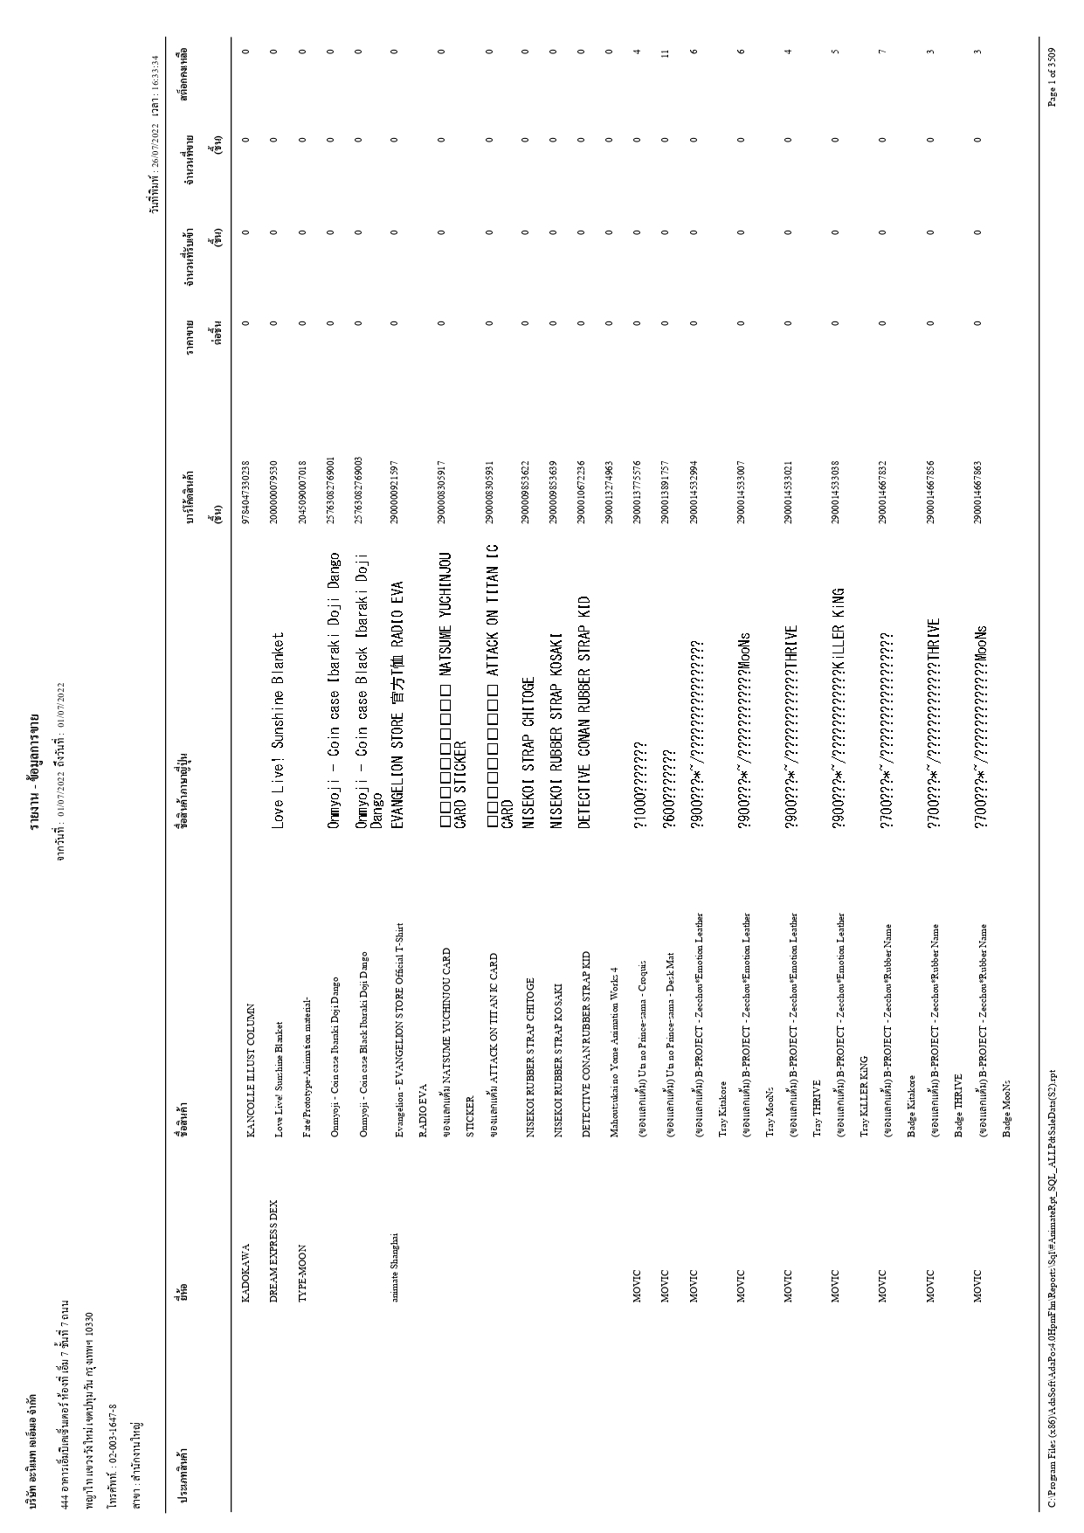

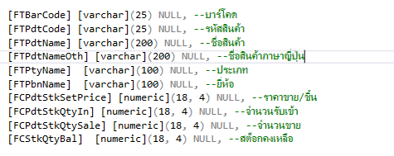
 | Condition |  | Storepocrdure Name : SP_RPTxDailySaleINFO_Animate
 | สาขา | IN | Temp Name : TRPTSaleINFOTmp_Animate
 | Merchant | IN
 | Shop Code | IN
 | ตัวแทนขาย | IN
 | สินค้า | BETWEEN
 | กลุ่มสินค้า | BETWEEN
 | ประเภทสินค้า | BETWEEN
 | ยี่ห้อ | BETWEEN
 | วันที่ | BETWEEN

